Gráficos
8. Partos múltiples inscritos en la Comunidad de Madrid por año del parto

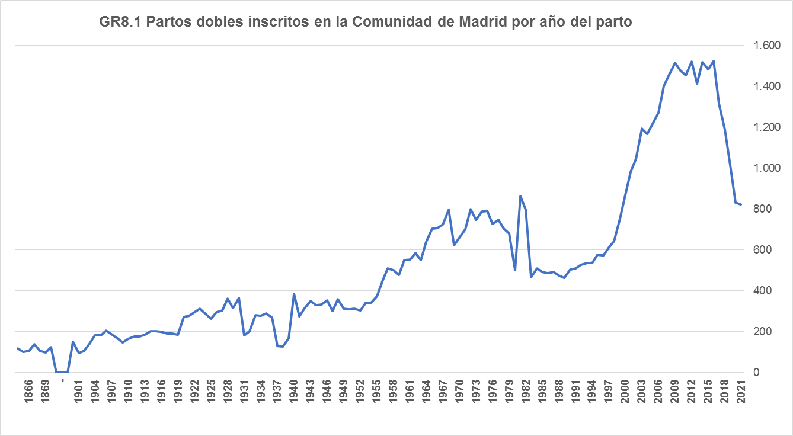

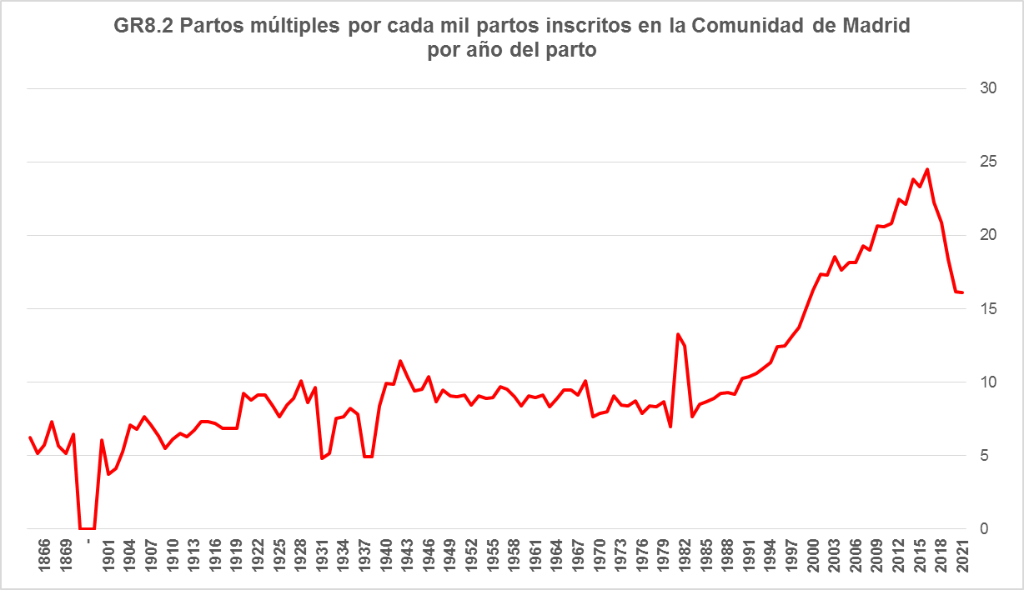

Fuente: Dirección General de Economía. Comunidad de Madrid

